Hoja1
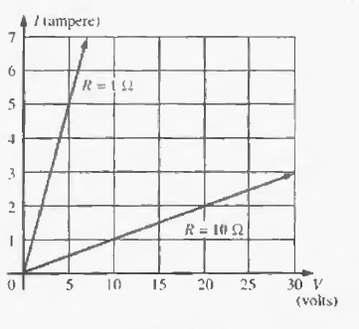
0.24

Hoja2
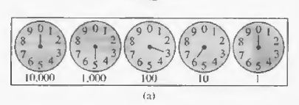
960
768
1.0294906166

1512 |  |  |  |  | 1000
 | 0.8 | 0.8 | 0.8 | 0.512

